Cadastro
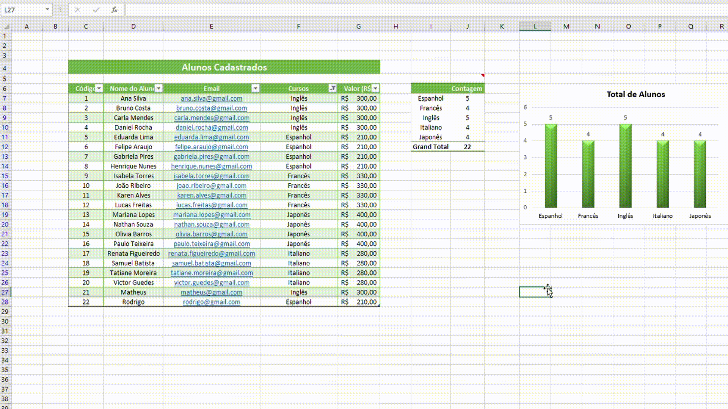
Cadastro de Alunos
Cadastrar
Código | Nome do Aluno | Email | Curso | Valor (R$)
24 | Matheus Oliveira | matheusoliveira@gmail.com | Espanhol | R$ 210.00

Banco de Dados
Alunos Cadastrados

Total de Alunos
Código | Nome do Aluno | Email | Cursos | Valor (R$) |  | Contagem | Cursos
1 | Ana Silva | ana.silva@gmail.com | Inglês | R$ 300.00 | Espanhol | 5 | Inglês
2 | Bruno Costa | bruno.costa@gmail.com | Inglês | R$ 300.00 | Francês | 5 | Espanhol
3 | Carla Mendes | carla.mendes@gmail.com | Inglês | R$ 300.00 | Inglês | 5 | Francês
4 | Daniel Rocha | daniel.rocha@gmail.com | Inglês | R$ 300.00 | Italiano | 4 | Japonês
5 | Eduarda Lima | eduarda.lima@gmail.com | Espanhol | R$ 210.00 | Japonês | 4 | Italiano
6 | Felipe Araujo | felipe.araujo@gmail.com | Espanhol | R$ 210.00 | Total Alunos | 23
7 | Gabriela Pires | gabriela.pires@gmail.com | Espanhol | R$ 210.00
8 | Henrique Nunes | henrique.nunes@gmail.com | Espanhol | R$ 210.00
9 | Isabela Torres | isabela.torres@gmail.com | Francês | R$ 330.00
10 | João Ribeiro | joao.ribeiro@gmail.com | Francês | R$ 330.00
11 | Karen Alves | karen.alves@gmail.com | Francês | R$ 330.00
12 | Lucas Freitas | lucas.freitas@gmail.com | Francês | R$ 330.00
13 | Mariana Lopes | mariana.lopes@gmail.com | Japonês | R$ 400.00
14 | Nathan Souza | nathan.souza@gmail.com | Japonês | R$ 400.00
15 | Olivia Barros | olivia.barros@gmail.com | Japonês | R$ 400.00
16 | Paulo Teixeira | paulo.teixeira@gmail.com | Japonês | R$ 400.00
17 | Renata Figueiredo | renata.figueiredo@gmail.com | Italiano | R$ 280.00
18 | Samuel Batista | samuel.batista@gmail.com | Italiano | R$ 280.00
19 | Tatiane Moreira | tatiane.moreira@gmail.com | Italiano | R$ 280.00
20 | Victor Guedes | victor.guedes@gmail.com | Italiano | R$ 280.00
21 | Matheus | matheus@gmail.com | Inglês | R$ 300.00
22 | Rodrigo | rodrigo@gmail.com | Espanhol | R$ 210.00
23 | Eduardo | eduardo@gmail.com | Francês | R$ 330.00

Faturamento
Valores Faturados
 | Soma Valores (R$) | % do Faturamento
Espanhol | R$ 1,050.00 | 15.17%
Francês | R$ 1,650.00 | 23.84%
Inglês | R$ 1,500.00 | 21.68%
Italiano | R$ 1,120.00 | 16.18%
Japonês | R$ 1,600.00 | 23.12%
Total Faturamento | R$ 6,920.00 | 100.00%

